روکش
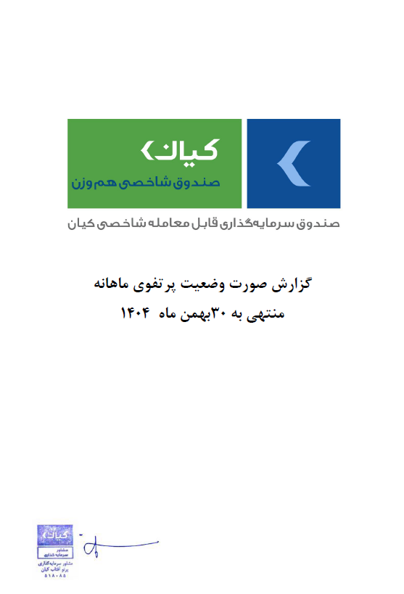
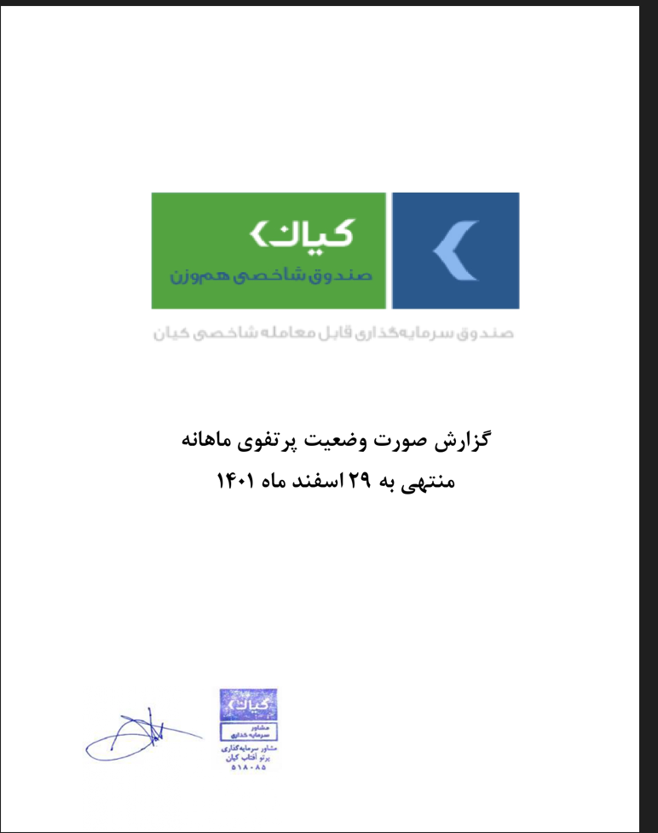

 | طی بهمن ماه
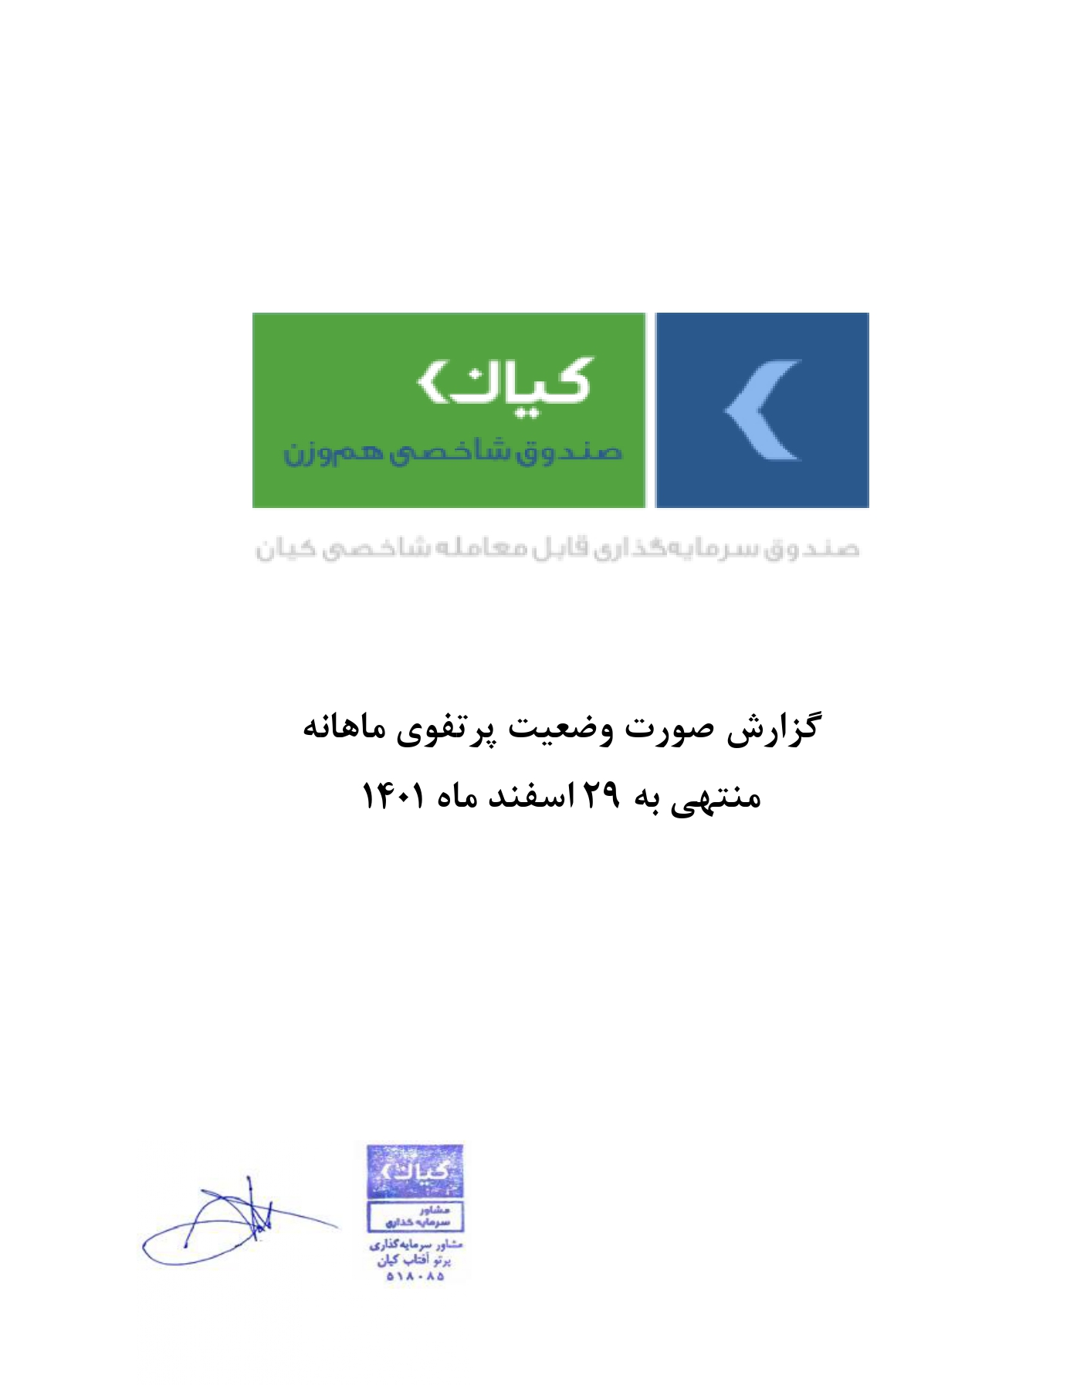

گزارش وضعیت پرتفوی ماهانه

منتهی به 1404/11/30

